对账
订单号 | 入住日期 | 离店日期 | 应收 |  |  |  | ,
999224047396965 | 2023-08-02 | 2023-08-06 | 244 | 244.00 | 3339687 | 0 | ,3339687 | 直采
999224841192244 | 2023-08-05 | 2023-08-06 | 235.82 | 235.82 | 3522242 | 0 | ,3522242 | 直采
999224903090505 | 2023-08-05 | 2023-08-06 | 37.8 | 37.80 | 3537370 | 0 | ,3537370 | 直采
999224957292154 | 2023-08-04 | 2023-08-06 | 102.66 | 102.66 | 3550906 | 0 | ,3550906 | 直采

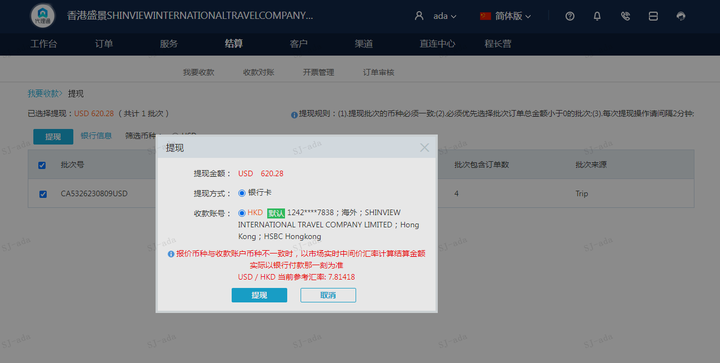
 |  |  | 620.28
 |  |  | USD 620.28

A230809094233911 | 620.28 | 4846.98
USD / HKD 当前参考汇率: 7.81418
总计：620.28 USD/ 4846.98 HKD

